Sheet1
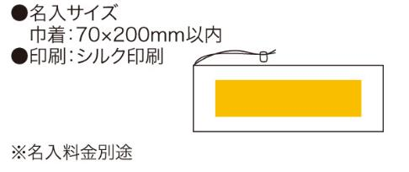
提 案 書

ソロア クッションシート（巾着付） |  | 参考上代 | ¥450 | 販売価格
 |  | （税別） |  | （税別）
【JAN】 | 4562121883635
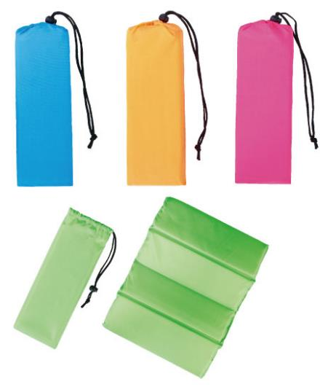 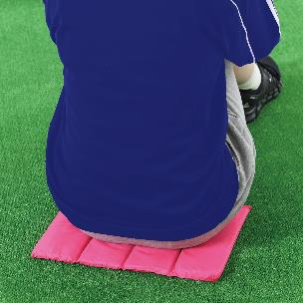 |  |  | 【商品番号】 6195 【本体サイズ】 使用時：355×270×15mm 収納時：90×280×45mm・37ｇ 【パッケージサイズ】 140×300×50mm・40ｇ 【個装形態】 ポリ袋入 【色・柄】 ブルー・グリーン・オレンジ・ピンク（色指定可） 【材質】 ポリエステル・ウレタン 【入数】 120 【商品説明】 ピクニックやスポーツ観戦に巾着付きで持ち運びに便利なクッションシート 【生産国】 中国

